상품제안서
레빗 치카 스퀘어 UV-C 휴대용 칫솔살균기 | 상품코드: S39372

 |  |  |  |  |  |  | 02-713-8555 | www.synergygift.co.kr
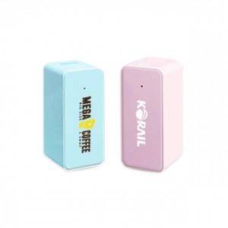 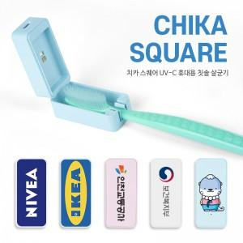

【상세/제작정보】

【인쇄/포장옵션】 | 레이저, 풀칼라 / 포장지포장

【공급단가】 | 수량 | 50~ | 100~ | 500~ | 1,000~ | 2,000~
*VAT별도 | 화이트 | 10,600원 | 10,280원 | 9,850원 | 9,500원 | 9,280원
 | 블루 | 10,600원 | 10,280원 | 9,850원 | 9,500원 | 9,280원
 | 핑크 | 10,600원 | 10,280원 | 9,850원 | 9,500원 | 9,280원

【상품 URL】 | https://www.synergygift.co.kr:443/src/goods_detail.php?gdno=39372

